Bài 13
Chương trình này cho phép người dùng nhập một số thập lục phân vào ô văn bản có nhãn "Số Hexa" và chuyển đổi nó sang số thập phân khi nút "Chuyển" được nhấn. Kết quả sẽ được hiển thị trong ô văn bản có nhãn "Số thập phân".

 | Conditition | Valid Partitition | Invalid Partitition | Valid Boundary | Invalid Boundary | số test case
 | Số Hexa | <= 16 ký tự | >16 ký tự | 16 | 17 | 7
 |  |  | chứa ký tự đặc biệt
 |  |  | từ G-Z
 |  |  | null

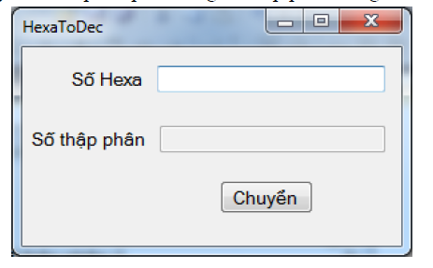

 | Test case type | TestcaseID | Input | Excepted Result
 | Valid Partitition | 1 | 123ABC23 | OK
 | Invalid Partitition | 2 | 123!@ | Lỗi chứa ký tự đặc biệt
 |  | 3 | 123GH | Lỗi ký tự chữ số
 |  | 4 | null | Lỗi không được để trống
 | Valid Boundary | 5 | 1234567899ABCDEF | OK
 | Invalid Boundary | 6 | 1234567899ABCDEFF | Lỗi quá ký tự cho phép

